Chi tiết địa chất
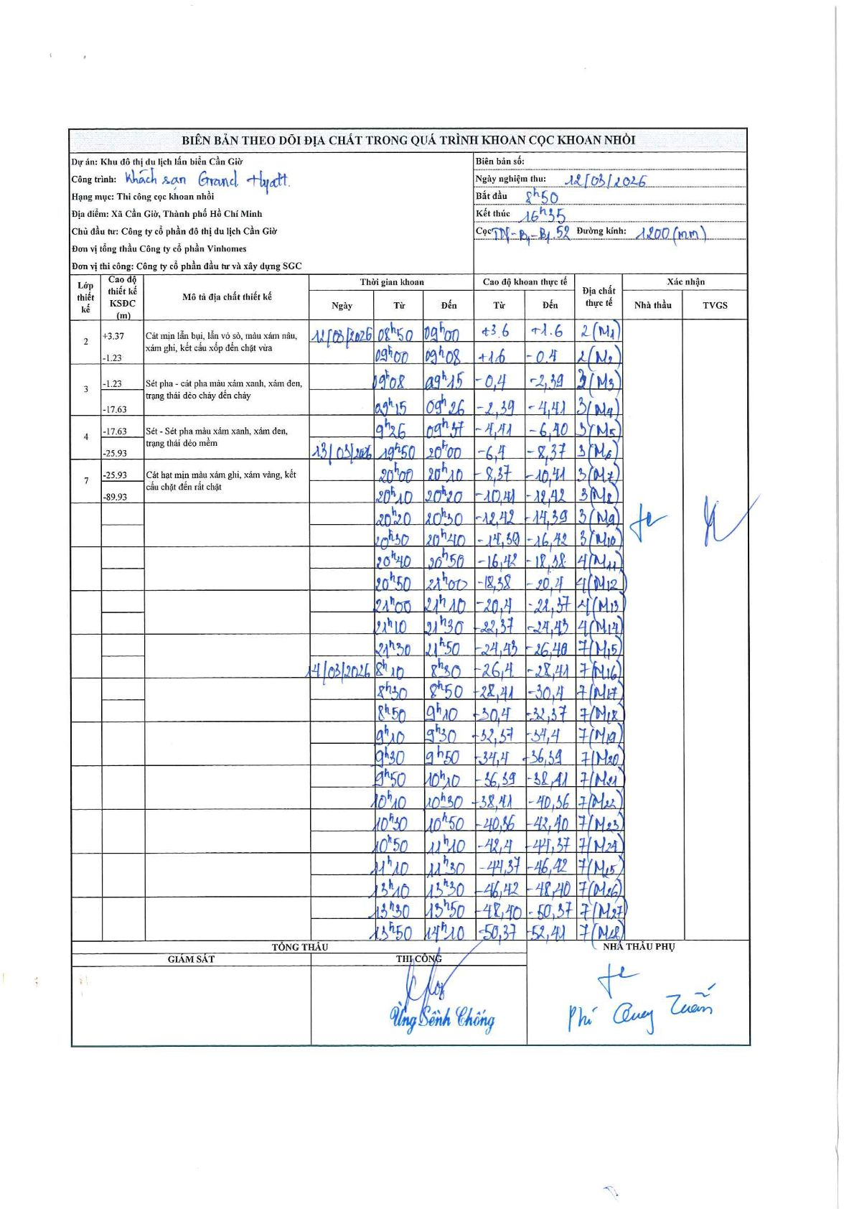
Dự án | Khu đô thị du lịch lấn biển Cần Giờ
Hạng mục | Thi công cọc khoan nhồi
Tên bộ phận | Xã Cần Giờ, Thành phố Hồ Chí Minh
Số hiệu cọc | TNB1B152
Biên bản số
Đường kính | 1200 mm
Bắt đầu thi công | 08:50 12/03/2026
Kết thúc thi công | 16:35 14/03/2026

Địa chất TT | Đường kính | Mô tả lớp thiết kế | Từ (h) | Đến (h) | Cao độ từ | Cao độ đến | T.Gian (h) | Dài (m) | V (m/h) | Ghi chú
2 | 1200 mm | Cát mịn lẫn bụi, lẫn vỏ sò, màu xám nâu, xám ghi, kết cấu xốp đến chặt vừa | 08:50 12/03/2026 | 09:00 12/03/2026 | 3.6 | 1.6 | 0.17 | 2 | 12 | Mẫu M1
2 | 1200 mm | Cát mịn lẫn bụi, lẫn vỏ sò, màu xám nâu, xám ghi, kết cấu xốp đến chặt vừa | 09:00 12/03/2026 | 09:08 12/03/2026 | 1.6 | -0.4 | 0.13 | 2 | 15 | Mẫu M2
3 | 1200 mm | Sét pha - cát pha màu xám xanh, xám đen, trạng thái dẻo chảy đến chảy | 09:08 12/03/2026 | 09:15 12/03/2026 | -0.4 | -2.39 | 0.12 | 1.99 | 17.06 | Mẫu M3
3 | 1200 mm | Sét pha - cát pha màu xám xanh, xám đen, trạng thái dẻo chảy đến chảy | 09:15 12/03/2026 | 09:26 12/03/2026 | -2.39 | -4.41 | 0.18 | 2.02 | 11.02 | Mẫu M4
3 | 1200 mm | Sét pha - cát pha màu xám xanh, xám đen, trạng thái dẻo chảy đến chảy | 09:26 12/03/2026 | 09:57 12/03/2026 | -4.41 | -6.4 | 0.52 | 1.99 | 3.85 | Mẫu M5
3 | 1200 mm | Sét pha - cát pha màu xám xanh, xám đen, trạng thái dẻo chảy đến chảy | 19:50 13/03/2026 | 20:00 13/03/2026 | -6.4 | -8.37 | 0.17 | 1.97 | 11.82 | Mẫu M6
3 | 1200 mm | Sét pha - cát pha màu xám xanh, xám đen, trạng thái dẻo chảy đến chảy | 20:00 13/03/2026 | 20:10 13/03/2026 | -8.37 | -10.41 | 0.17 | 2.04 | 12.24 | Mẫu M7
3 | 1200 mm | Sét pha - cát pha màu xám xanh, xám đen, trạng thái dẻo chảy đến chảy | 20:10 13/03/2026 | 20:20 13/03/2026 | -10.41 | -12.42 | 0.17 | 2.01 | 12.06 | Mẫu M8
3 | 1200 mm | Sét pha - cát pha màu xám xanh, xám đen, trạng thái dẻo chảy đến chảy | 20:20 13/03/2026 | 20:30 13/03/2026 | -12.42 | -14.39 | 0.17 | 1.97 | 11.82 | Mẫu M9
3 | 1200 mm | Sét pha - cát pha màu xám xanh, xám đen, trạng thái dẻo chảy đến chảy | 20:30 13/03/2026 | 20:40 13/03/2026 | -14.39 | -16.42 | 0.17 | 2.03 | 12.18 | Mẫu M10
4 | 1200 mm | Sét - Sét pha màu xám xanh, xám đen, trạng thái dẻo mềm | 20:40 13/03/2026 | 20:50 13/03/2026 | -16.42 | -18.38 | 0.17 | 1.96 | 11.76 | Mẫu M11
4 | 1200 mm | Sét - Sét pha màu xám xanh, xám đen, trạng thái dẻo mềm | 20:50 13/03/2026 | 21:00 13/03/2026 | -18.38 | -20.4 | 0.17 | 2.02 | 12.12 | Mẫu M12
4 | 1200 mm | Sét - Sét pha màu xám xanh, xám đen, trạng thái dẻo mềm | 21:00 13/03/2026 | 21:10 13/03/2026 | -20.4 | -22.37 | 0.17 | 1.97 | 11.82 | Mẫu M13
4 | 1200 mm | Sét - Sét pha màu xám xanh, xám đen, trạng thái dẻo mềm | 21:10 13/03/2026 | 21:30 13/03/2026 | -22.37 | -24.43 | 0.33 | 2.06 | 6.18 | Mẫu M14
7 | 1200 mm | Cát hạt mịn màu xám ghi, xám vàng, kết cấu chặt đến rất chặt | 21:30 13/03/2026 | 21:50 13/03/2026 | -24.43 | -26.4 | 0.33 | 1.97 | 5.91 | Mẫu M15
7 | 1200 mm | Cát hạt mịn màu xám ghi, xám vàng, kết cấu chặt đến rất chặt | 08:10 14/03/2026 | 08:30 14/03/2026 | -26.4 | -28.41 | 0.33 | 2.01 | 6.03 | Mẫu M16
7 | 1200 mm | Cát hạt mịn màu xám ghi, xám vàng, kết cấu chặt đến rất chặt | 08:30 14/03/2026 | 08:50 14/03/2026 | -28.41 | -30.4 | 0.33 | 1.99 | 5.97 | Mẫu M17
7 | 1200 mm | Cát hạt mịn màu xám ghi, xám vàng, kết cấu chặt đến rất chặt | 08:50 14/03/2026 | 09:10 14/03/2026 | -30.4 | -32.37 | 0.33 | 1.97 | 5.91 | Mẫu M18
7 | 1200 mm | Cát hạt mịn màu xám ghi, xám vàng, kết cấu chặt đến rất chặt | 09:10 14/03/2026 | 09:30 14/03/2026 | -32.37 | -34.4 | 0.33 | 2.03 | 6.09 | Mẫu M19
7 | 1200 mm | Cát hạt mịn màu xám ghi, xám vàng, kết cấu chặt đến rất chặt | 09:30 14/03/2026 | 09:50 14/03/2026 | -34.4 | -36.39 | 0.33 | 1.99 | 5.97 | Mẫu M20
7 | 1200 mm | Cát hạt mịn màu xám ghi, xám vàng, kết cấu chặt đến rất chặt | 09:50 14/03/2026 | 10:10 14/03/2026 | -36.39 | -38.41 | 0.33 | 2.02 | 6.06 | Mẫu M21
7 | 1200 mm | Cát hạt mịn màu xám ghi, xám vàng, kết cấu chặt đến rất chặt | 10:10 14/03/2026 | 10:30 14/03/2026 | -38.41 | -40.36 | 0.33 | 1.95 | 5.85 | Mẫu M22
7 | 1200 mm | Cát hạt mịn màu xám ghi, xám vàng, kết cấu chặt đến rất chặt | 10:30 14/03/2026 | 10:50 14/03/2026 | -40.36 | -42.4 | 0.33 | 2.04 | 6.12 | Mẫu M23
7 | 1200 mm | Cát hạt mịn màu xám ghi, xám vàng, kết cấu chặt đến rất chặt | 10:50 14/03/2026 | 11:10 14/03/2026 | -42.4 | -44.37 | 0.33 | 1.97 | 5.91 | Mẫu M24
7 | 1200 mm | Cát hạt mịn màu xám ghi, xám vàng, kết cấu chặt đến rất chặt | 11:10 14/03/2026 | 11:30 14/03/2026 | -44.37 | -46.42 | 0.33 | 2.05 | 6.15 | Mẫu M25
7 | 1200 mm | Cát hạt mịn màu xám ghi, xám vàng, kết cấu chặt đến rất chặt | 13:10 14/03/2026 | 13:30 14/03/2026 | -46.42 | -48.4 | 0.33 | 1.98 | 5.94 | Mẫu M26
7 | 1200 mm | Cát hạt mịn màu xám ghi, xám vàng, kết cấu chặt đến rất chặt | 13:30 14/03/2026 | 13:50 14/03/2026 | -48.4 | -50.37 | 0.33 | 1.97 | 5.91 | Mẫu M27
7 | 1200 mm | Cát hạt mịn màu xám ghi, xám vàng, kết cấu chặt đến rất chặt | 13:50 14/03/2026 | 14:10 14/03/2026 | -50.37 | -52.41 | 0.33 | 2.04 | 6.12 | Mẫu M28
7 | 1200 mm | Cát hạt mịn màu xám ghi, xám vàng, kết cấu chặt đến rất chặt | 14:10 14/03/2026 | 14:30 14/03/2026 | -52.41 | -54.39 | 0.33 | 1.98 | 5.94 | Mẫu M29
7 | 1200 mm | Cát hạt mịn màu xám ghi, xám vàng, kết cấu chặt đến rất chặt | 14:30 14/03/2026 | 14:50 14/03/2026 | -54.39 | -56.41 | 0.33 | 2.02 | 6.06 | Mẫu M30
7 | 1200 mm | Cát hạt mịn màu xám ghi, xám vàng, kết cấu chặt đến rất chặt | 14:50 14/03/2026 | 15:10 14/03/2026 | -56.41 | -58.4 | 0.33 | 1.99 | 5.97 | Mẫu M31
7 | 1200 mm | Cát hạt mịn màu xám ghi, xám vàng, kết cấu chặt đến rất chặt | 15:10 14/03/2026 | 15:40 14/03/2026 | -58.4 | -60.39 | 0.5 | 1.99 | 3.98 | Mẫu M32
7 | 1200 mm | Cát hạt mịn màu xám ghi, xám vàng, kết cấu chặt đến rất chặt | 15:40 14/03/2026 | 16:10 14/03/2026 | -60.39 | -62.4 | 0.5 | 2.01 | 4.02 | Mẫu M33
7 | 1200 mm | Cát hạt mịn màu xám ghi, xám vàng, kết cấu chặt đến rất chặt | 16:10 14/03/2026 | 16:35 14/03/2026 | -62.4 | -65.7 | 0.42 | 3.3 | 7.92 | Mẫu M34

ẢNH BIÊN BẢN GỐC

